Citation
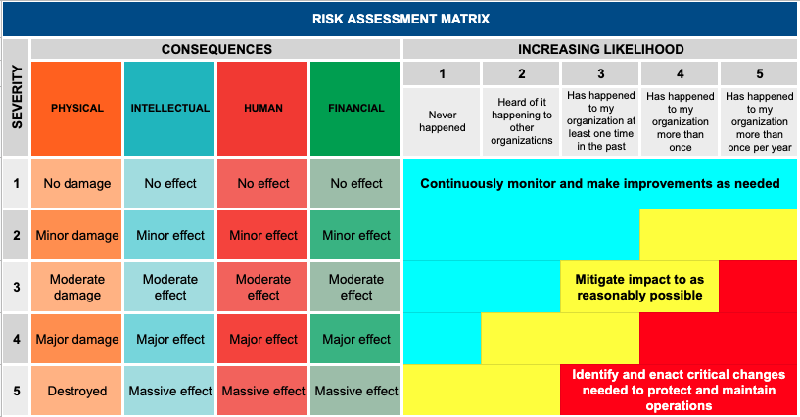
Source: https://preparecenter.org/topic/risk-assessment/

